상품제안서
1색볼펜팬시부채(150ɸ) | 상품코드: S20076

 |  |  |  |  |  |  | 02-713-8555 | www.synergygift.co.kr
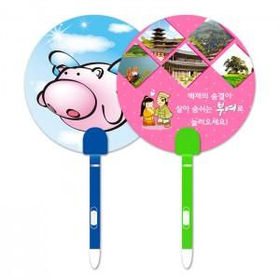

【상세/제작정보】 | <p>※주문단위는 1,000개이며, 500개 단위로 주문시 500개 단가는 따로 적용됩니다.</p><p>※​ 배송비 별도 상품입니다.&nbsp;</p>

【인쇄/포장옵션】 | 풀칼라 / 포장불가능

【공급단가】 | 수량 | 1,000~ | 2,000~ | 3,000~ | 5,000~ | 10,000~
*VAT별도 | 단가 | 440원 | 430원 | 420원 | 400원 | 390원

【상품 URL】 | https://www.synergygift.co.kr:443/src/goods_detail.php?gdno=18953

